Klemens
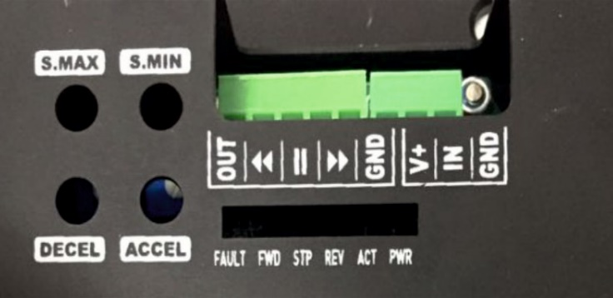
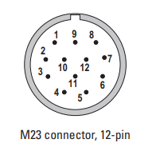
Klemens Diyagramı
Klemens No | Kablo | Terminal 1 | Terminal 2 | Sürücü Bağlantı Klemensi |  | Encoder Pinleri | Su Valf Soketi
K1 | 4.0 mm | (+ 24 V Akü)
K2 | 2.0 mm | V++ (Sürücü Sağ) | V++ (Sürücü Sol)
K3 | 2.0 mm | V++ (Sürücü Süpürge 2) | V++ (Sürücü Süpürge 1)
K4 | 2.0 mm | C13 (İşlemci) | 1 (Valf)
K5 | 2.0 mm | C1 (İşlemci) | B12 (İşlemci)
K6 | 2.0 mm | V++ (Danfoss Kumanda) | Batarya Sıcaklık Com
K7 | 2.0 mm | Batarya Voltaj Com | Sensör Ön V++
K8 | 2.0 mm | Sensör Arka V++ | Sensör Sağ V++
 | 2.0 mm | Sensör Sol V++
K9 | 4.0 mm | (GND Akü)
K10 | 2.0 mm | GND (Sürücü Sağ) | GND (Sürücü Sol)
K11 | 2.0 mm | GND (Sürücü Süpürge 2) | GND (Sürücü Süpürge 1)
K12 | 2.0 mm | GND (Valf) | B1 (İşlemci)
K13 | 2.0 mm | GND (Danfoss Kumanda) | B13 (İşlemci)
K14 | 2.0 mm | Sensör Ön Gnd | Sensör Arka Gnd | Klemens Boyutları |  | Motor Bağlantı Klemensi
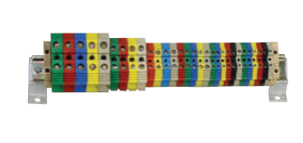
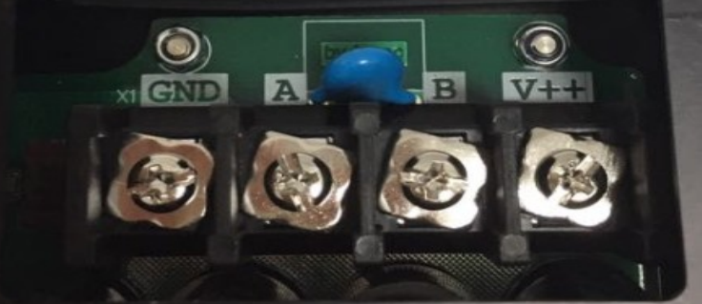
K15 | 2.0 mm | Sensör Sağ Gnd | Sensör Sol Gnd
K16 | 2.0 mm
K17 | 2.0 mm | A7 (İşlemci) | V++ (Moonmach Alıcı)
K18 | 2.0 mm | A13 (İşlemci) | 2 (Valf)
K19 | 2.0 mm | A1 (İşlemci) | IN (Sürücü Süpürge 1Hız)
K20 | 2.0 mm |  | IN (Sürücü Süpürge 2 Hız)
K21 | 2.0 mm | A2 (İşlemci) | << (Sürücü Süpürge 1)
K22 | 2.0 mm |  | << (Sürücü Süpürge 2 )
K23 | 2.0 mm | A3 (İşlemci) | || (Sürücü Süpürge 1 )
K24 | 2.0 mm |  | || (Sürücü Süpürge 2 )
K25 | 2.0 mm | A4 (İşlemci) | >> (Sürücü Süpürge 1 )
K26 | 2.0 mm |  | >> (Sürücü Süpürge 2 )
K27 | 2.0 mm | C7 (İşlemci) | IN (Sürücü Sol)
K28 | 2.0 mm | A5 (İşlemci) | << (Sürücü Sol)
K29 | 2.0 mm | A6 (İşlemci) | || (Sürücü Sol) | Bağlantı Açıklaması |  | Klemens Atlaması
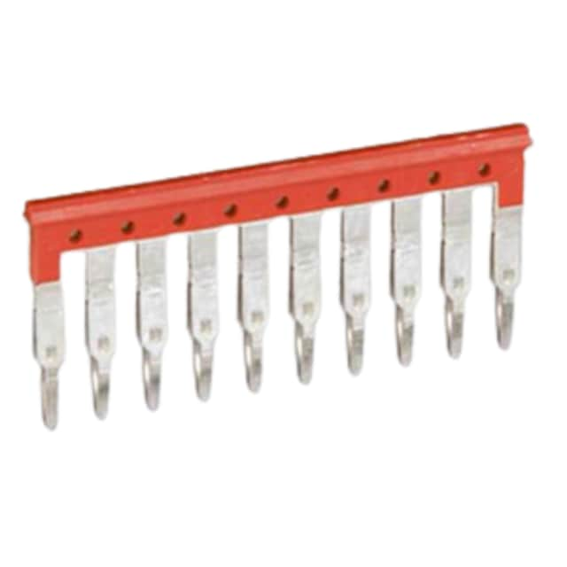
K30 | 2.0 mm | A8 (İşlemci) | >> (Sürücü Sol) |  | (GND)
K31 | 2.0 mm | C8 (İşlemci) | IN (Sürücü Sağ) |  | (+ 5 V)
K32 | 2.0 mm | A9 (İşlemci) | << (Sürücü Sağ) |  | (+ 24 V)
K33 | 2.0 mm | A10 (İşlemci) | || (Sürücü Sağ) |  | İşlemci Çıkış
K34 | 2.0 mm | A11 (İşlemci) | >> (Sürücü Sağ) |  | İşlemci Giriş
K35 | 2.0 mm |  | C6 (işlemci) |  | Can H
K36 | 2.0 mm | Batarya Sıcaklık No | A0 (işlemci) |  | Can L
K37 | 2.0 mm | Batarya Voltaj No | A1 (işlemci) |  | Reset
K38 | 2.0 mm | Sensör Ön Sinyal | A2 (işlemci)
K39 | 2.0 mm | Sensör Arka Sinyal | A3(işlemci)
K40 | 2.0 mm | Sensör Sağ Sinyal | A8 (işlemci)
K41 | 2.0 mm | Sensör Sol Sinyal | A9 (işlemci)
K42 | 2.0 mm | OUT (Sürücü Süpürge 1) | C2 (işlemci)
K43 | 2.0 mm | OUT (Sürücü Süpürge 2) | C5 (işlemci)
K44 | 2.0 mm | OUT (Sürücü Sol) | C3 (işlemci)
K45 | 2.0 mm | OUT (Sürücü Sağ) | C4 (işlemci)
K46 | 2.0 mm | C9 (İşlemci) | Can H (Kumanda)
K47 | 2.0 mm | C10 (İşlemci) | Can L (Kumanda)

